111年9月(葷)-北埔幼
111年9月份北埔國小附設幼稚園營養午餐月菜單<葷食>

日期 | 星期 | 主食 | 副食 | 副食 | 青菜 | 湯 |  |  | 全穀 | 豆魚 | 蔬 | 水 | 油脂與堅 | 乳 | 總
 |  |  |  |  |  |  | 水果 | 飲品 | 雜糧 | 蛋肉 | 菜 | 果 | 果種子 | 品 | 熱
 |  |  |  |  |  |  |  |  | 類 | 類 | 類 | 類 | 類 | 類 | 量
2022-08-30 | 二 | 糙米飯 | 咖哩雞 | 茄子燒豆腐 | 應時有機青菜 | 酸辣湯 | 水果 | 糙米漿 | 5.6 | 2.5 | 1.0 | 1.0 | 3.0 | 0.0 | 799.5
2022-08-31 | 三 | 特餐 | 客家炒麵 | 獅子頭 | 應時有機青菜 | 海芽蛋花湯 | 水果 |  | 4.5 | 2.5 | 1.7 | 0.0 | 2.5 | 0.0 | 657.5
2022-09-01 | 四 | 紫米飯 | 回鍋肉片 | 豆干炒肉絲 | 應時有機青菜 | 鮮菇肉絲湯 | 水果 |  | 5.0 | 2.5 | 2.4 | 0.0 | 2.5 | 0.0 | 710.0
2022-09-02 | 五 | 白飯 | 糖醋魚丁 | 鮮炒冬瓜 | 應時青菜 | 蒲瓜排骨湯 | 水果 |  | 5.0 | 2.5 | 2.3 | 1.0 | 3.0 | 0.0 | 790.0
2022-09-05 | 一 | 糙米飯 | 三杯肉丁 | 絲瓜炒蛋 | 應時青菜 | 黃瓜雞湯 | 水果 |  | 5.0 | 2.5 | 1.6 | 0.0 | 3.0 | 0.0 | 712.5
2022-09-06 | 二 | 麥片飯 | 韓式雞丁 | 照燒甜不辣 | 應時有機青菜 | 翡翠豆腐湯 | 水果 | 豆漿 | 5.5 | 3.4 | 1.5 | 1.0 | 2.5 | 0.0 | 850.0
2022-09-07 | 三 | 特餐 | 饅頭 | 龍鳳腿 | 應時有機青菜 | 台式鹹粥 | 水果 |  | 4.5 | 2.0 | 1.0 | 0.0 | 3.0 | 1.0 | 775.0
2022-09-08 | 四 | 地瓜飯 | 香酥油甘魚 | 打拋肉末 | 應時有機青菜 | 金菇芙蓉湯 | 水果 |  | 5.0 | 2.1 | 1.6 | 0.0 | 3.0 | 0.0 | 682.5
2022-09-09 | 五 | 中秋連假
2022-09-12 | 一 | 糙米飯 | 鐵板油腐 | 香菇蒸蛋 | 應時青菜 | 豆漿QQ | 水果 |  | 5.8 | 2.5 | 1.0 | 0.0 | 3.0 | 0.0 | 753.5
2022-09-13 | 二 | 小米飯 | 香滷肉排 | 咖哩洋芋 | 應時有機青菜 | 洋蔥豆腐湯 | 水果 | 優酪乳 | 5.7 | 2.5 | 1.0 | 1.0 | 2.5 | 1.0 | 934.0
2022-09-14 | 三 | 特餐 | 義大利麵 | 麥克雞塊 | 應時有機青菜 | 玉米濃湯 | 水果 |  | 4.5 | 3.6 | 1.2 | 0.0 | 3.0 | 0.0 | 750.0
2022-09-15 | 四 | 糙米飯 | 蠔油雞丁 | 開陽蒲瓜 | 應時有機青菜 | 如意三絲湯 | 水果 |  | 5.0 | 2.0 | 2.0 | 0.0 | 3.0 | 0.0 | 685.0
2022-09-16 | 五 | 白飯 | 紅燒魚丁 | 螞蟻上樹 | 應時青菜 | 肉骨茶湯 | 水果 |  | 6.0 | 3.0 | 1.7 | 1.0 | 2.5 | 0.0 | 860.0
2022-09-19 | 一 | 糙米飯 | 沙茶金菇炒肉片 | 紅娘炒蛋 | 應時青菜 | 冬瓜山粉圓 | 水果 |  | 5.2 | 2.2 | 1.6 | 0.0 | 3.0 | 0.0 | 704.0
2022-09-20 | 二 | 薏仁飯 | 味噌燒雞 | 茄汁肉末 | 應時有機青菜 | 刺瓜排骨湯 | 水果 | 鮮奶 | 5.0 | 2.4 | 2.4 | 1.0 | 2.5 | 1.0 | 912.5
2022-09-21 | 三 | 特餐 | 上海菜飯 | 五香雞腿 | 應時有機青菜 | 冬瓜魚丸湯 | 水果 |  | 5.1 | 2.3 | 1.4 | 0.0 | 2.5 | 1.0 | 827.0
2022-09-22 | 四 | 芝麻飯 | 京醬肉絲 | 玉米三色 | 應時有機青菜 | 金針雞湯 | 水果 |  | 5.5 | 2.6 | 1.1 | 0.0 | 3.0 | 0.0 | 742.5
2022-09-23 | 五 | 白飯 | 鹽酥魚丁 | 麻婆豆腐 | 應時青菜 | 青菜蛋花湯 | 水果 |  | 5.9 | 3.0 | 1.0 | 1.0 | 3.0 | 0.0 | 858.0
2022-09-26 | 一 | 糙米飯 | 紅燒肉 | 洋蔥炒蛋 | 應時青菜 | 紫米西米露 | 水果 |  | 5.9 | 2.9 | 1.1 | 0.0 | 2.5 | 0.0 | 770.5
2022-09-27 | 二 | 燕麥飯 | 玉米蒸肉餅 | 芝麻海帶絲 | 應時有機青菜 | 羅宋湯 | 水果 | 糙米漿 | 5.2 | 3.0 | 1.3 | 1.0 | 3.0 | 0.0 | 816.5
2022-09-28 | 三 | 特餐 | 大包子 | 什錦滷味 | 應時有機青菜 | 過橋米線 | 水果 |  | 4.0 | 2.7 | 1.6 | 0.0 | 2.5 | 1.0 | 785.0
2022-09-29 | 四 | 糙米飯 | 義式燒雞 | 蔥爆干片 | 應時有機青菜 | 輕食蔬菜湯 | 水果 |  | 5.0 | 2.3 | 1.8 | 0.0 | 3.0 | 0.0 | 702.5
2022-09-30 | 五 | 白飯 | 香酥魚排 | 白菜滷 | 應時青菜 | 青木瓜大骨湯 | 水果 |  | 5.0 | 2.5 | 1.6 | 1.0 | 3.0 | 0.0 | 772.5
附註：1.本校(園)使用國產豬(牛)肉。 |  |  |  |  |  |  |  |  | 松大食品 林于芝 營養師
2.營養成分計量為平均估計值，營養素及熱量值會隨攝取量的多寡而有所差異
3.每日菜單食材明細公告於學校食養午餐網頁
4.如遇颱風或其他特殊情況，菜單將行調整
5.過敏原：甲殼類、芒果、花生、牛奶、羊奶、蛋、堅果類、芝麻、含麩質之穀物、大豆、魚類等及其製品以及使用亞硫酸鹽類等。
營養專欄 | 蔬果彩虹─天然的超級抗氧化劑
 | 蔬果大致可分為五大類顏色，為了抵抗陽光中的紫外線以及自由基的傷害，蔬果表皮會形成植化素，是天然的超級抗氧化劑，每一種顏色的蔬果所提供的植化素也不盡相同，因此，除了要攝取足量的蔬果外，更要均衡攝取各色蔬果，因此稱為「彩虹飲食法-蔬果彩虹579」。

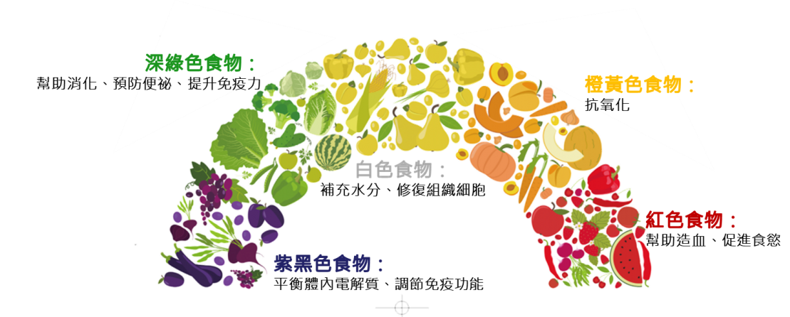
 | 什麼是蔬果彩虹579？不同對象每天至少要吃的蔬果份量：
 | 小朋友→3蔬2果
 | 成年女性→4蔬3果
 | 成年男性→5蔬4果
 | 1份水果=1拳頭 or 切好後約一碗量
 | 1份蔬菜=未煮整碗 or 煮熟半碗 |  |  |  |  |  |  |  |  | 資料來源：《不生病，食在很簡單》 圖片來源：李宜霖腸胃肝膽科/自繪

